Taul1
SUOMEN SCHIPPERKEKERHO RY
VUODEN SCHIPPERKE

Huom! Täytä ainoastaan vihreitä kenttiä

 | Koiran virallinen nimi:
 | Omistajan nimi:
 | Sähköposti:

 | PAIKKA & PVM | KV/NORD/ | SIJOITUS PU/PN |  | Voitetut | ROP/VSP |  | SIJOITUS RYP |  | SIJOITUS BIS |  | YHTEENSÄ
 |  | RN/ER | 1 - 4 | pisteet | koirat | Tulos | pisteet | 1 - 4 | pisteet | 1 - 4 | pisteet
 | Esimerkkirivi 1 | NORD | PU1 | 5 | 9 | ROP | 4 | RYP3 | 4 |  |  | 22
 | Esimerkkirivi 2 | KV | PN3 | 4 | 1 |  |  |  |  |  |  | 5
1 |  |  |  |  |  |  |  |  |  |  |  | 0
2 |  |  |  |  |  |  |  |  |  |  |  | 0
3 |  |  |  |  |  |  |  |  |  |  |  | 0
4 |  |  |  |  |  |  |  |  |  |  |  | 0
5 |  |  |  |  |  |  |  |  |  |  |  | 0
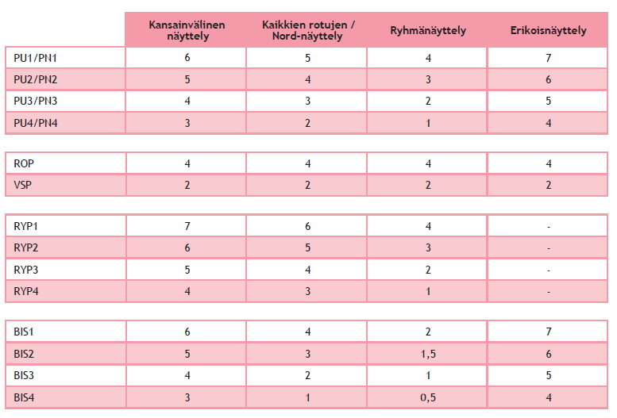
 |  |  |  |  |  |  |  |  |  |  |  | 0

